Sheet1
Trial 1
Param1
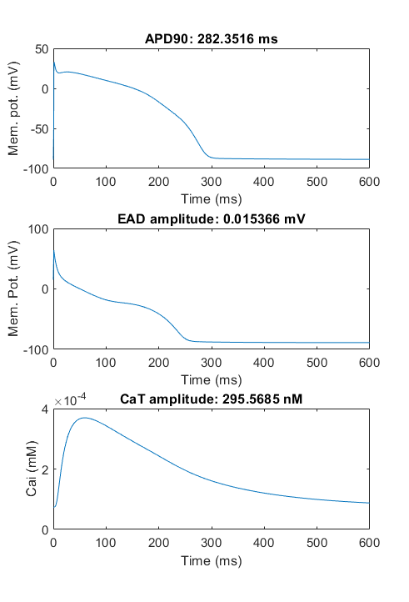

-0.52590433853 | -0.36712234386 | -0.25978571352 | -0.65708215406 | -0.0081070347158

Population
-0.52590433853 | -0.36712234386 | -0.25978571352 | -0.65708215406 | -0.0081070347158
-0.52590433853 | -0.36712234386 | -0.25978571352 | -0.65708215406 | -0.019879370942
-0.52590433853 | -0.36712234386 | -0.25978571352 | -0.65708215406 | -0.019879370942
-0.52590433853 | -0.36712234386 | -0.25978571352 | -0.65708215406 | -0.019879370942
0.42227122884 | -0.36712234386 | -0.25978571352 | -0.65708215406 | -0.019879370942
-0.52590433853 | -0.43952354582 | 0.35216820169 | -0.65708215406 | -0.019879370942
0.42227122884 | -0.36712234386 | -0.25978571352 | -0.65708215406 | -0.019879370942
-0.52590433853 | -0.43952354582 | -0.25978571352 | -0.65708215406 | -0.0081070347158
-0.52590433853 | -0.43952354582 | -0.25978571352 | -0.65708215406 | -0.02174569832
0.42227122884 | -0.43952354582 | -0.25978571352 | -0.65708215406 | -0.019879370942
-0.52590433853 | -0.36712234386 | -0.25978571352 | -0.65708215406 | -0.02174569832
0.42669736029 | -0.36712234386 | -0.25978571352 | -0.65708215406 | -0.02174569832
0.42227122884 | -0.43952354582 | 0.60216820169 | -0.65708215406 | 0.24189296528
-0.57772877116 | -0.36712234386 | 0.60216820169 | -0.65708215406 | -0.019879370942
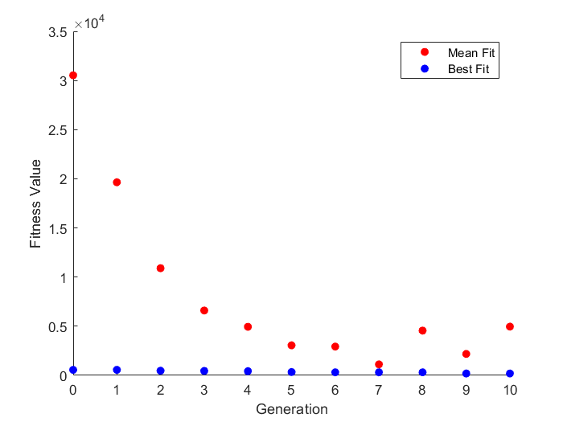
0.42227122884 | -0.43952354582 | -0.25978571352 | -0.65708215406 | -0.0081070347158
-0.52590433853 | -0.43952354582 | -0.25978571352 | -0.65708215406 | -0.02174569832
0.42227122884 | -0.36712234386 | -0.25978571352 | -0.65708215406 | -0.0081070347158
-0.52590433853 | -0.36712234386 | -0.25978571352 | -0.65708215406 | -0.019879370942
-0.52590433853 | -0.43952354582 | 0.60216820169 | -0.65708215406 | -0.0081070347158
0.42669736029 | -0.36712234386 | -0.25978571352 | -0.65708215406 | -0.019879370942
-0.52590433853 | -0.36712234386 | -0.25978571352 | -0.65708215406 | -0.019879370942
0.42227122884 | -0.36712234386 | 0.60216820169 | -0.65708215406 | -0.0081070347158
0.42227122884 | -0.36712234386 | -0.25978571352 | -0.65708215406 | -0.019879370942
-0.52590433853 | 0.13287765614 | 0.11533506405 | -0.65708215406 | -0.02174569832
-0.52590433853 | -0.36712234386 | -0.25978571352 | -0.65708215406 | -0.019879370942
0.42669736029 | -0.43952354582 | 0.60216820169 | -0.65708215406 | -0.019879370942
0.42227122884 | -0.43952354582 | 0.60216820169 | -0.65708215406 | -0.0081070347158
-0.52590433853 | -0.43952354582 | -0.25978571352 | -0.65708215406 | -0.0081070347158
0.42227122884 | -0.36712234386 | -0.25978571352 | -0.65708215406 | -0.0081070347158
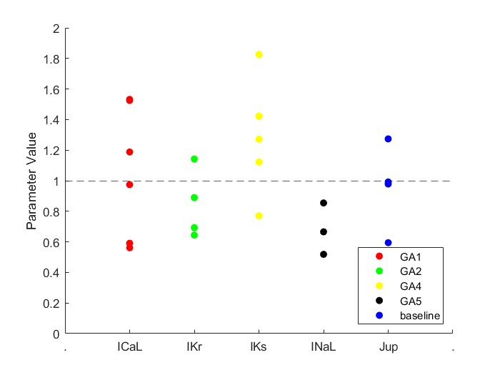
-0.52590433853 | -0.36712234386 | -0.25978571352 | -0.65708215406 | -0.019879370942
0.17227122884 | -0.43952354582 | -0.25978571352 | -0.65708215406 | 0.24189296528
0.42227122884 | -0.43952354582 | 0.60216820169 | -0.65708215406 | -0.0081070347158
-0.52590433853 | -0.43952354582 | -0.25978571352 | -0.65708215406 | -0.0081070347158
-0.52590433853 | -0.36712234386 | -0.25978571352 | -0.65708215406 | -0.019879370942
0.42227122884 | -0.43952354582 | 0.60216820169 | -0.65708215406 | -0.0081070347158
0.42227122884 | -0.43952354582 | 0.60216820169 | -0.65708215406 | -0.0081070347158
-0.52590433853 | -0.43952354582 | 0.60216820169 | -0.65708215406 | -0.02174569832
-0.52590433853 | -0.36712234386 | -0.25978571352 | -0.65708215406 | -0.019879370942
-0.52590433853 | -0.36712234386 | -0.25978571352 | -0.65708215406 | -0.019879370942
-0.52590433853 | -0.43952354582 | 0.60216820169 | -0.65708215406 | -0.0081070347158
0.42227122884 | -0.43952354582 | 0.60216820169 | -0.65708215406 | -0.0081070347158
-0.52590433853 | -0.43952354582 | 0.60216820169 | -0.65708215406 | -0.51987937094
-0.52590433853 | 0.13287765614 | -0.25978571352 | -0.65708215406 | -0.0081070347158
0.42227122884 | -0.43952354582 | 0.60216820169 | -0.15708215406 | -0.0081070347158
0.42227122884 | -0.43952354582 | 0.60216820169 | -0.65708215406 | -0.0081070347158
-0.52590433853 | -0.11712234386 | -0.25978571352 | -0.15708215406 | -0.019879370942
0.42227122884 | -0.43952354582 | 0.35216820169 | -0.40708215406 | -0.51987937094
-0.025904338526 | -0.36712234386 | -0.25978571352 | -0.15708215406 | -0.019879370942
0.42227122884 | -0.43952354582 | 0.11533506405 | -0.15708215406 | -0.0081070347158
-0.025904338526 | -0.36712234386 | 0.24021428648 | -0.15708215406 | -0.019879370942

Best Fit
563.14802956 | Gen 0
563.14802956 | Gen 1
474.90106294 | Gen 2
452.98445477 | Gen 3
428.72297481 | Gen 4
338.31662933 | Gen 5
313.25053581 | Gen 6
313.25053581 | Gen 7
313.25053581 | Gen 8
192.85857766 | Gen 9
192.85857766 | Gen 10

